Fig 4-3 (données)
fig 4-3 : | Güterverkehrsteilung* in der Wallonie

 | (VALEURS ABSOLUES)
 | Transport routier | Transport ferroviaire | Transport fluvial | Tous modes
 | (Milliard t-km) | (Milliard t-km) | (Milliard t-km) | (Milliard t-km)
1990 | 10.840 | 4.5 | 1.2 | 16.56
1991 | 11.727 | 4.3 | 1.2 | 17.28
1992 | 11.340 | 4.2 | 1.2 | 16.73
1993 | 12.635 | 4.0 | 1.2 | 17.86
1994 | 13.537 | 3.8 | 1.2 | 18.59
1995 | 14.072 | 3.7 | 1.2 | 18.96
1996 | 14.395 | 3.7 | 1.2 | 19.27
1997 | 15.408 | 3.7 | 1.2 | 20.35
1998 | 15.756 | 3.7 | 1.3 | 20.74
1999 | 16.864 | 3.7 | 1.4 | 21.92
2000 | 16.287 | 3.7 | 1.5 | 21.51
2001 | 17.517 | 3.5 | 1.5 | 22.49
2002 | 18.451 | 3.6 | 1.6 | 23.62
2003 | 18.747 | 3.5 | 1.7 | 23.94
2004 | 19.463 | 3.8 | 1.7 | 25.04
2005 | 20.061 | 3.8 | 1.7 | 25.61
2006 | 21.791 | 4.2 | 1.9 | 27.83
2007 | 24.423 | 3.9 | 1.8 | 30.19
2008 | 20.083 | 3.9 | 1.8 | 25.78
2009 | 19.925 | 2.4 | 1.5 | 23.83
Valeurs de référence :
44,7 milliards t-km (2006)
9199 kt éq. CO2 (2006)
56,7 milliards voyageurs-km (2006)
33652 GWh (2006)
1069 t Aéq. (2005)
19 t (2005)

 | (%)
 | Transport routier | Transport ferroviaire | Transport fluvial | tous modes
1990 | 65.5% | 27.2% | 7.3% | 100.0%
1991 | 67.9% | 25.1% | 7.0% | 100.0%
1992 | 67.8% | 25.0% | 7.2% | 100.0%
1993 | 70.8% | 22.5% | 6.8% | 100.0%
1994 | 72.8% | 20.7% | 6.5% | 100.0%
1995 | 74.2% | 19.4% | 6.4% | 100.0%
1996 | 74.7% | 19.1% | 6.2% | 100.0%
1997 | 75.7% | 18.1% | 6.1% | 100.0%
1998 | 76.0% | 17.8% | 6.2% | 100.0%
1999 | 76.9% | 16.9% | 6.2% | 100.0%
2000 | 75.7% | 17.2% | 7.0% | 100.0%
2001 | 77.9% | 15.4% | 6.7% | 100.0%
2002 | 78.1% | 15.3% | 6.6% | 100.0%
2003 | 78.3% | 14.7% | 7.0% | 100.0%
2004 | 77.7% | 15.3% | 7.0% | 100.0%
2005 | 78.3% | 15.0% | 6.7% | 100.0%
2006 | 78.3% | 15.0% | 6.7% | 100.0%
2007 | 80.9% | 13.1% | 6.0% | 100.0%
2008 | 77.9% | 15.1% | 7.0% | 100.0%
2009 | 83.6% | 10.1% | 6.3% | 100.0%

* transport international compris ; hors transport aérien

Fig 4-3
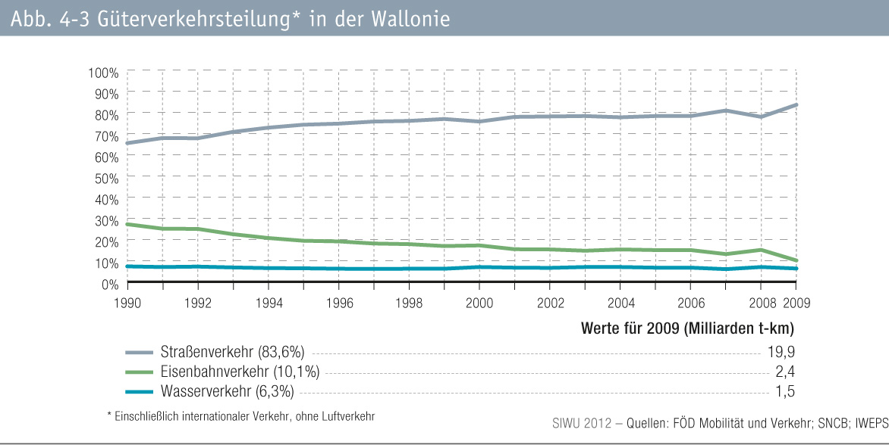
fig 4-3 : | Güterverkehrsteilung* in der Wallonie

